关系图
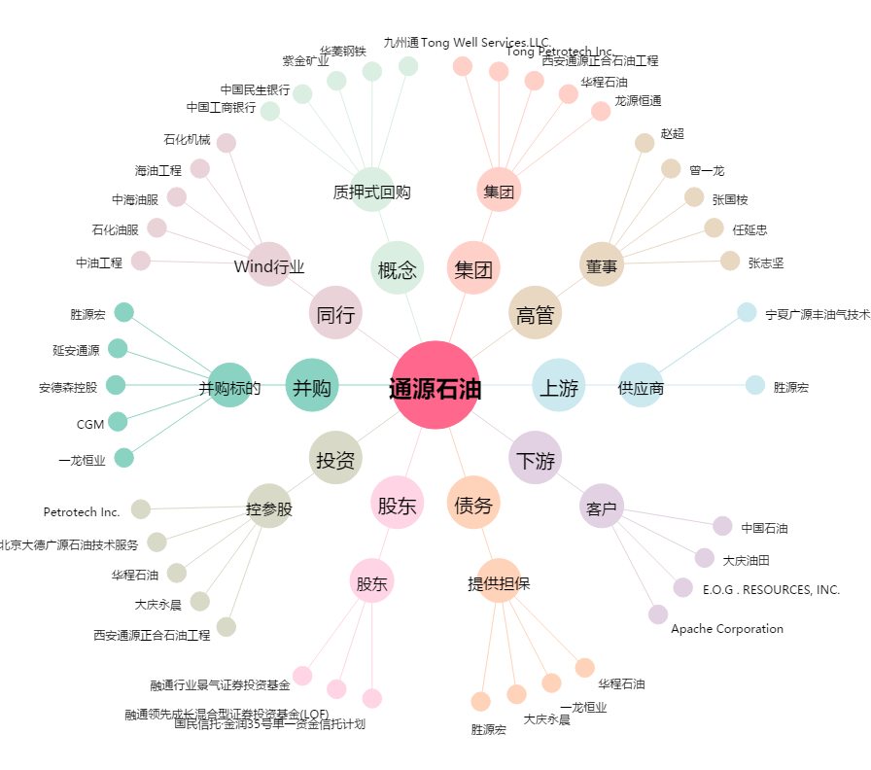
通源石油[300164.SZ] - 关系概览图

